Оформление списания
Кто назначает списание сотруднику? | Руководитель, назначающий премии сотруднику в интерфес Noc

Что нужно сделать: | Определить сумму списания
 | 1. стоимость для сотрудника: 900 или 1000 ( в зависимости от обещего кол-ва сотрудников в месяц.
 | 2. стоимость абонемента для членов семьи сотрудника: 1400 или 1500
 | 3. Зайти в личную карточку сотрудник в интерфейсе noc
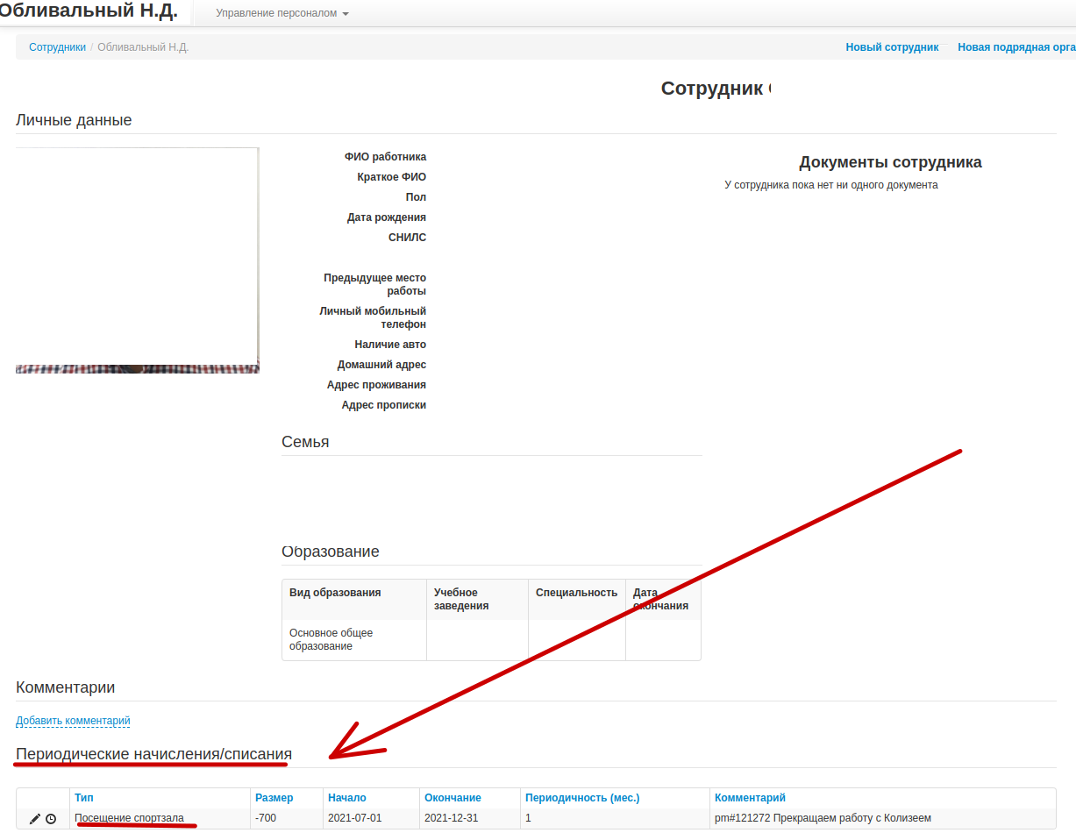

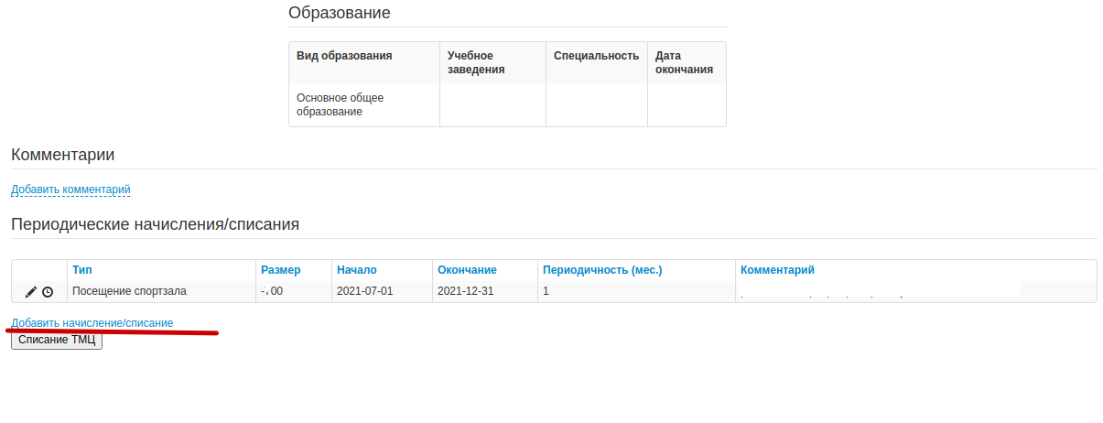
 | 4. Под "Периодические начисления/списания выбрать

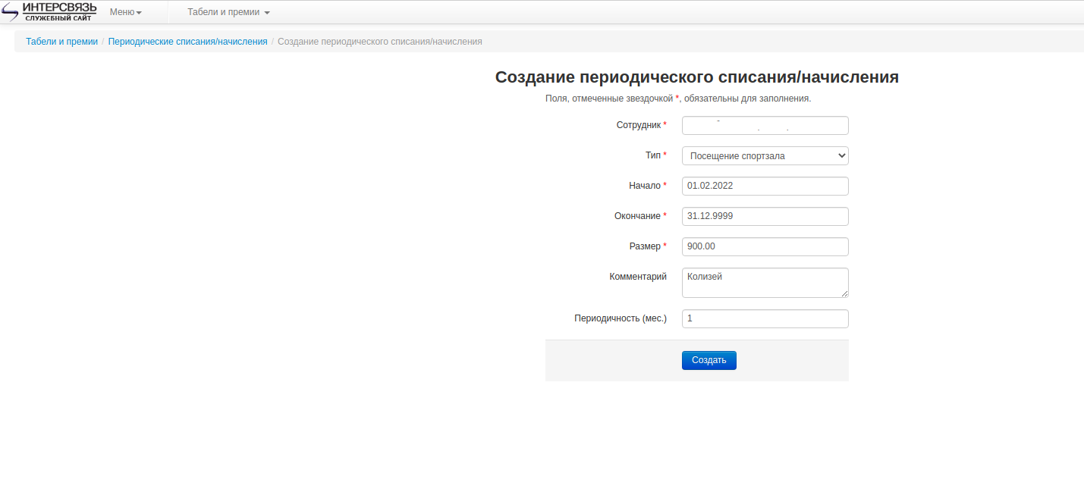
 | 5. Установить сумму списания и период с которого действует абонимент

 | 6. Нажмите кнопку Создать.
 | Вы великолепны!

